Sheet1
Taux horaire net (CHF): |  | 25 |  | Heures théoriques de travail / an: | 1884.1 | 8 heures par jour x nombre de jours travaillés par an (365 – weekends – jours fériés - vacances)
Heures estimés pour mandat: |  | 10 |  | Nombre théorique de mandats / an: | 188.41 | nombre théorique des mandats par an basé sur le nombre d’heures estimés du mandat actuel

Assurances obligatoires

 | base annuel (%) | base annuel (CHF) | base horaire (%) | base horaire (CHF) | Commentaire
AVS |  | 496 |  | 2.6326 | Chiffre fixe pour petits montants en dessous de 9500 (voir source ci-dessous)
AF | 2.45 |  | 2.45 | 0.6125 | source ci-dessous
Amat | 0.046 |  | 0.046 | 0.0115 | source ci-dessous
CFAPE | 0.07 |  | 0.07 | 0.0175 | Contribution en faveur de l’acceuil de la petite enfance (voir source ci-dessous)

Assurances personnels

 | base annuel (%) | base annuel (CHF) | base horaire (%) | base horaire (CHF)
Santé |  | 333.05 |  | 0.1768
Accident |  | 29.6 |  | 0.0157

 |  |  |  | 3.4665

 |  | Taux horaire brut (CHF): |  | 28.47

Chiffres en vert solide : chiffres de base
Chiffres en noir: chiffres dérivés (mes calculs)

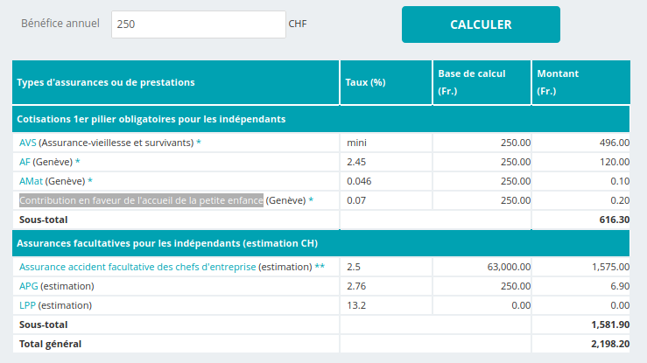

Source : https://www.fer-ge.ch/web/fer-ge/calculateur-charges-sociales-independant?p_auth=TmeoSyKP&p_p_id=EFERGE_PORTLET_INDEPENDANT_WAR_EFERGE_PORTLET_INDEPENDANT&p_p_lifecycle=1&p_p_state=normal&p_p_mode=view&p_p_col_id=column-2&p_p_col_count=1&_EFERGE_PORTLET_INDEPENDANT_WAR_EFERGE_PORTLET_INDEPENDANT__spage=%2Fchargesindependant%2Fcalculer.do&_EFERGE_PORTLET_INDEPENDANT_WAR_EFERGE_PORTLET_INDEPENDANT__sorig=%2Fchargesindependant%2Fcalculer.do#

